Лист1
РАБОЧИЙ ТЕХНИЧЕСКИЙ ОТЧЕТ |  |  |  |  | НОМЕР: 2020.07 PT 0009А
 |  |  |  |  | ДАТА: 2020.07.28
Наименование предприятия |  |  |  | ООО "Навоийавтотеххизмат"
Ф.И.О. составившего отчет |  |  |  | Хужакулов Билолбек Маруфшо ўғли
Номер телефона с кодом города |  |  |  | 97 320 28 88
Модель |  |  | Идентификационный номер автомобиля |  | Пробег | Дата продажи
Кобалт |  |  | XWBJA69VEKA121558 |  | 8451 | 2019-08-23
Обстоятельства при которых обнаружена проблема |  |  |  | Описание проблемы
 |  |  |  | Нехарактерный звук в матор. Дефект матор
А. |  | Автомобиль стоял, двигатель не работал
В. | Автомобиль находился в движении: |  |  | Информация относительно проблемы (Приложить чертеж или фотграфию неисправности)
 |  | При торможении
 |  | При переходе от ускорения к накату
 |  | При переключение на задний ход |  | Мижоз, жамиятимизга 28.07.2020 йилда автомашинасининг матор қисмида чиққиллаган овоз борлиги юзасидан мурожаат қилди.
 |  | При повороте
 |  | При ускорении
 |  | При замедлении
 |  | При ______ оборотах в минут
 |  | При любой скорости
 |  | На неровной дороге
 |  | На ____ передаче
С. | При использовании:
 |  | Тормозов |  | 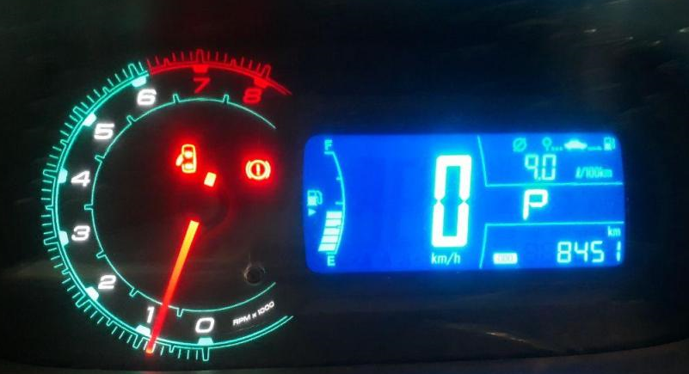
 |  | При повороте руля
 |  | При выключении сцепления
 |  | Обогревателя / кондиционера
 |  | При работе стеклоочистит / омывателя
 |  | При включении радио / CD проигрыват
 |  | Обогревателя заднего стекла
 |  | Прочее
D. | При работе двигателя:
 |  | При запуске |  | 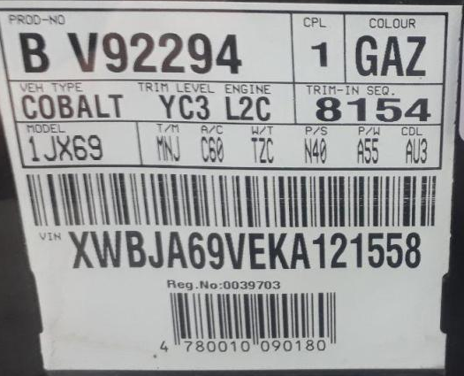 | 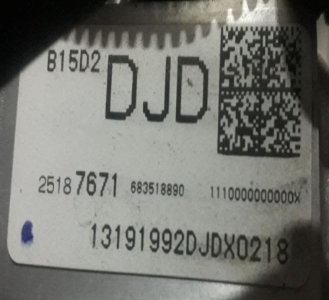
 |  | При прогреве
 |  | На холотом ходу
 |  | При горячем двигателе
E. | Возникает:
 |  | При ускорении
 |  | При высоких оборотах двигателя
 |  | При большой скорости
 |  | При большой загрузке багажника
F. | Когда случается по времени: |  |  | Информация о проблемной детали
 |  | Всегда |  | Номер детали по каталогу: | 25187670
 |  | Иногда |  | Наименование детали: | АТКП матор
 |  | После _____ км движения |  | Название поставщика: | АО "UzAuto Motors"
 |  | После _____ минут езды |  | LOT № детали: | B15D213191992DJDX0218
Действия инженера по гарантии дилерского предприятия |  |  |  | Жамиятимиз кафолат устаси томонидан мижознинг автомашинаси тулиқ текширилиб курилди ва автомашинанинг маторида ҳақиқатдан ҳам моторда беухшов товуш борлиги аниқданди. Автомашинага янги GM 5/30 мой қуйилиб норма эканлиги текширилди, тасмалар узулиб курилди, испарител хам узулиб курилди, АI91-бинзен куйиб курилди ва автомашина матор қисмининг цилендирларини компресияси улчанди, турттала цилендирлари нормада экан, аммо овоз йўқолмади . Хулоса қилиндики автомашинани маторининг ички қисмида носозлик борлиги аниқланди.

Ответственный Отдел по принятию мер и исследованию проблемы

